Tabelle1
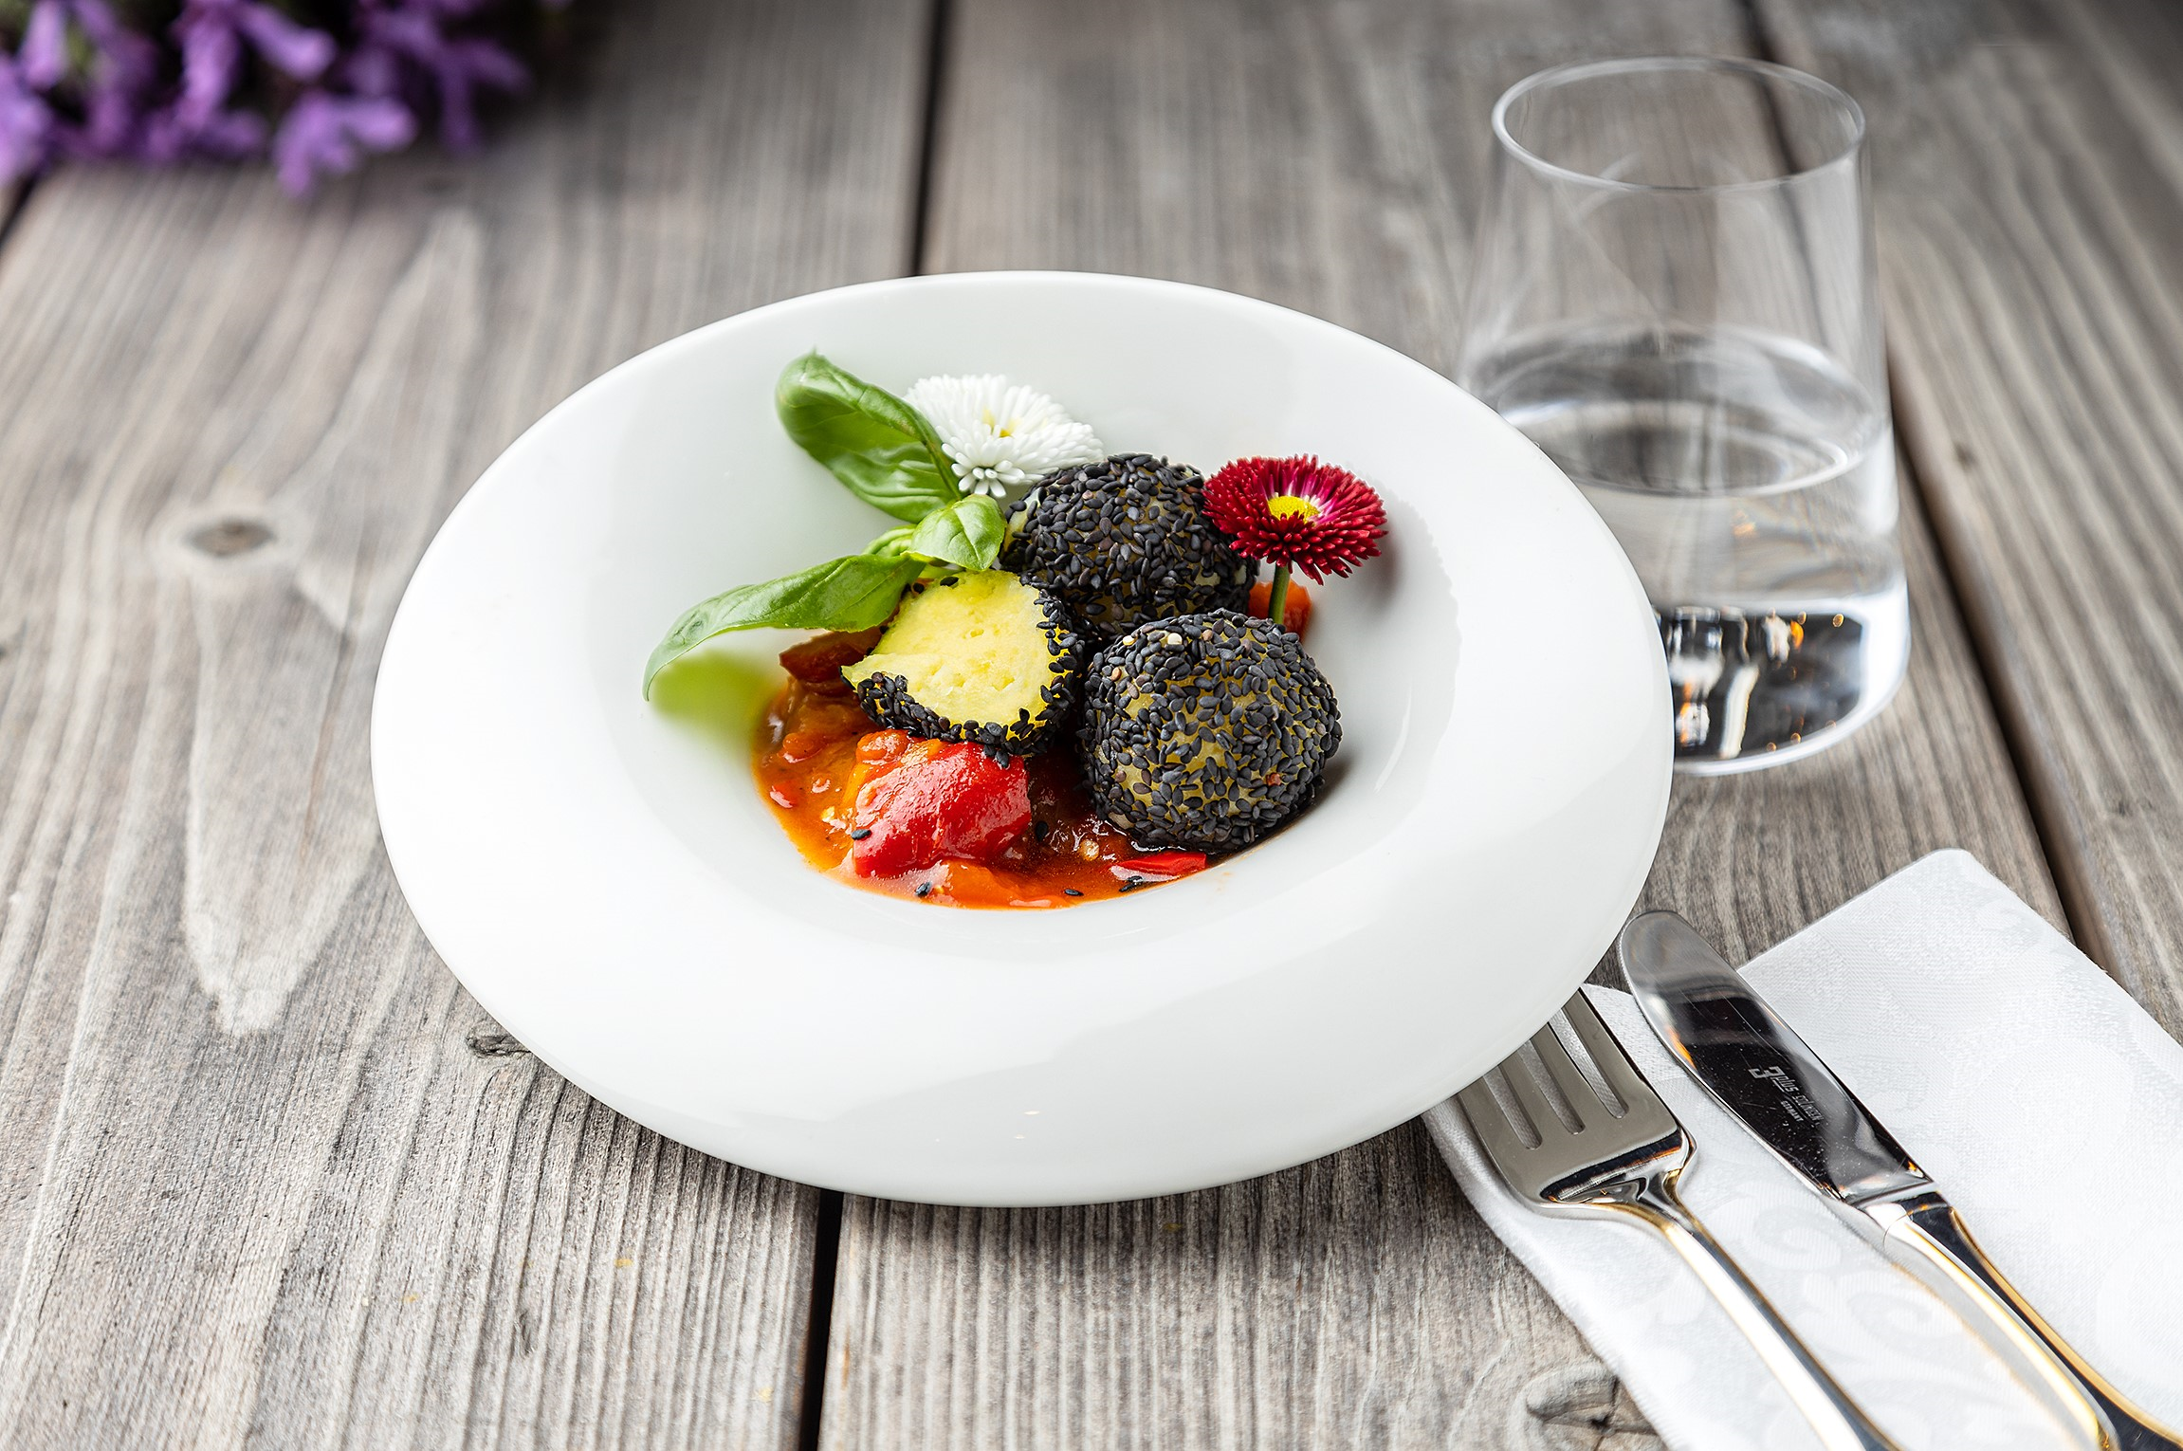
Ratatouille mit Knödelinos® im Sesammantel
Rezeptur / Vor- u. Nachkalkulation

Anzahl Portionen | 10 |  | Graue Felder können bearbeitet werden!

Artikel | Menge pro Port. in kg/l | Menge pro Anzahl Port. | Preis je kg/l/Stk. | Betrag gesamt | Verbrauch tatsächlich | Betrag tatsächlich
Burgis Knödelinos® | 0.125 | 1.250 |  | - € |  | - €
Rote Zwiebel | 0.025 | 0.250 |  | - € |  | - €
Zucchini | 0.025 | 0.250 |  | - € |  | - €
Gelbe Paprika | 0.050 | 0.500 |  | - € |  | - €
Aubergine | 0.050 | 0.500 |  | - € |  | - € | ZUBEREITUNG
Rote Paprika | 0.050 | 0.500 |  | - € |  | - €
Gewürfelte Dosentomaten | 0.050 | 0.500 |  | - € |  | - € | Das Gemüse putzen und in gleich große Stücke schneiden. Die Zwiebel in etwas Olivenöl glasig andünsten, nach und nach Aubergine, Paprika und den Knoblauch zugeben. Wenn das Gemüse etwas angedünstet ist, die gewürfelten Dosentomaten angießen und einköcheln lassen. Mit Salz, Pfeffer und Thymian würzen und zum Schluss, die in feine Ringe geschnittenen Frühlingszwiebeln darüber streuen. Die Knödelinos® nach Anleitung kochen. Vor dem Anrichten, die Knödelinos® durch den schwarzen Sesam rollen. Das sommerliche frische Gericht, kann mit essbaren Blüten verfeinert werden. Ein klasse Gericht für die vegane Küche.
Frühlingszwiebeln | 0.025 | 0.250 |  | - € |  | - €
Knoblauch | 0.005 | 0.050 |  | - € |  | - €
schwarzer Sesam | 0.005 | 0.050 |  | - € |  | - €
Thymian | 0.005 | 0.050 |  | - € |  | - €
 |  | 0.000 |  | - € |  | - €
 |  | 0.000 |  | - € |  | - €
 |  | 0.000 |  | - € |  | - €
 |  | 0.000 |  | - € |  | - €
 |  | 0.000 |  | - € |  | - €
 |  | 0.000 |  | - € |  | - €
Gewürze | 0.002 | 0.020 |  | - € |  | - €
Salz, Pfeffer, Muskat, | 0.000 | 0.000 |  | - € |  | - €
Öl, Butter, Divers | 0.010 | 0.100 |  | - € |  | - €
Betrag gesamt |  |  |  | - €
Betrag tatsächlich gesamt |  |  |  |  |  | - €
WE. Pro Pers. Kalkuliert |  |  |  | - €
plus Sicherheit in % | 6 |  |  | - €
WE.pro Pers. Gesamt |  |  |  | - €
WE.pro Pers. Tatsächlich |  |  |  |  |  | - €
plus Aufschlag in % | 320 | - € |  | - € | WE. In % | #DIV/0!
plus MwSt. in % | 19 | - € |  | - €
Verkaufspreis

